PPI
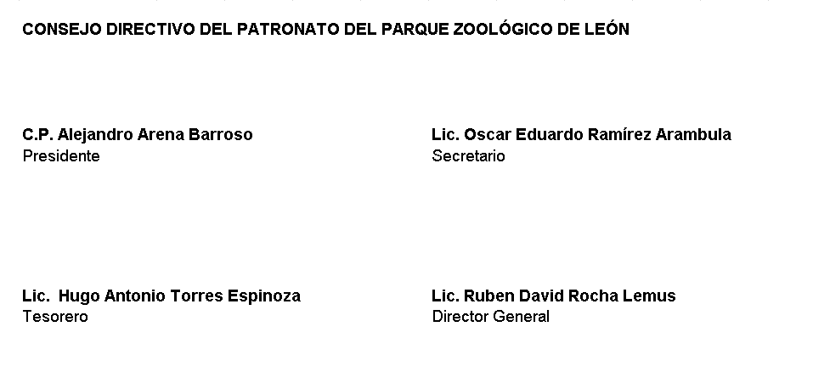
Patronato del Parque Zoológico de León Programas y Proyectos de Inversión Intereses de la Deuda Del 01 de Enero Al 30 de Junio 2022
 |  |  |  |  | Inversión |  |  | Metas |  |  | % Avance Financiero |  | % Avance Metas
Clave del Programa/ Proyecto | Nombre | Descripción | UR | Aprobado | Modificado | Devengado | Programado | Modificado | Alcanzado | Unidad de medida | Devengado/ Aprobado | Devengado/ Modificado | Alcanzado/ Programado | Alcanzado/ Modificado
100259 | Red de parques urbanos y áreas naturales | Implementar el pase verde en espacios públicos para el acceso gratuito a la ciudadanía. | 5021 | 6,158,308.20 | 0 | 2,565,961.75 |  |  |  |  | 42% | 0 | 42% | 42%

